상품제안서
금속 키홀더 | 상품코드: S19418

 |  |  |  |  |  |  | 02-713-8555 | www.synergygift.co.kr
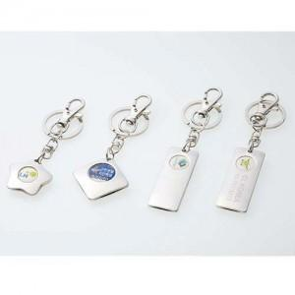

【상세/제작정보】 | <p><span style="background-color: rgb(255, 255, 255); font-family: dotum; font-size: 13px;">B타입만가능</span>​</p>

【인쇄/포장옵션】 | 레이저 / OPP(비닐)

【공급단가】 | 수량 | 300~ | 1,000~ | 2,000~ | 3,000~ | 5,000~
*VAT별도 | 단가 | 1,550원 | 1,490원 | 1,430원 | 1,380원 | 1,340원

【상품 URL】 | https://www.synergygift.co.kr:443/src/goods_detail.php?gdno=6302

